H_TEVRN
入力は種別ごとにカラーリングする
■ Variation
■ Vehicle Information
■ Power pass time
■ Other Domain
■ HardWire
■ CAN Rx Hook timeout
■ CAN Rx Hook Flag
■ CAN Rx Hook Signal
■ CAN Rx Message Status & Signal
■ （上記以外）
 |  |  |  |  |  |  |  |  |  |  |  |  |  |  |  |  |  |  |  |  |  |  |  |  |  |  |  |  |  |  |  |  | → | bit
 | Table Type | INDEX | 31 | 30 | 29 | 28 | 27 | 26 | 25 | 24 | 23 | 22 | 21 | 20 | 19 | 18 | 17 | 16 | 15 | 14 | 13 | 12 | 11 | 10 | 9 | 8 | 7 | 6 | 5 | 4 | 3 | 2 | 1 | 0 | REQ
 | Search Table |  | ALERT_VOM_RWT_EN | [reserved] | ALERT_VOM_VCS_ON | ALERT_VOM_IGN_ON | ALERT_VOM_IGN_OFF_WT | ALERT_VOM_IGN_OFF | ALERT_VOM_BAT_WT | ALERT_VOM_BAT_AO | [reserved] | [reserved] | [reserved] | [reserved] | [reserved] | [reserved] | [reserved] | [reserved] | [reserved] | [reserved] | [reserved] | [reserved] | [reserved] | TEVRN_EXIST | SPD_RNG |  | NE1_RNG_STS |  | NE1_RNG |  | EHV1S02_STS / EHV1G02_STS |  | MODID_FS_SIG |  |  | シート名称は、CH Nameと同じにすること。 1CHしか存在しない場合、機能名と同じにすること。
Master Table |  |  |  |  |  |  |  |  |  |  |  |  |  |  |  |  |  |  |  |  |  |  |  |  |  |  |  |  |  |  |  |  |  |  |  | 貼り付けコード
 |  |  |  |  |  |  |  |  |  |  |  |  |  |  |  |  |  |  |  |  |  |  |  |  |  |  |  |  |  |  |  |  |  |  |  | static const U4 u4_sp_ALERT_H_TEVRN_CRIT[ALERT_H_TEVRN_NUM_DST] = { | static const U4 u4_sp_ALERT_H_TEVRN_MASK[ALERT_H_TEVRN_NUM_DST] = { | static const U1 u1_sp_ALERT_H_TEVRN_DST[ALERT_H_TEVRN_NUM_DST] = { | const ST_ALERT_MTRX st_gp_ALERT_H_TEVRN_MTRX[1] = { | #define ALERT_H_TEVRN_NUM_DST (7U)
 | Table H_TEVRN | 0 | × | × | × | 1 | × | × | × | × | × | × | × | × | × | × | × | × | × | × | × | × | × | 1 | 0 | 0 | 0 | 0 | 0 | 0 | × | × | × | × | ON | (U4)0x10000400U, /* 00 ON */ | (U4)0x100007F0U, /* 00 ON */ | (U1)ALERT_REQ_H_TEVRN_ON, /* 00 ON */ | { | MtxSrch変数名 | H_TEVRN
 |  | 1 | × | × | × | 1 | × | × | × | × | × | × | × | × | × | × | × | × | × | × | × | × | × | 1 | 0 | 1 | 0 | 0 | × | × | 0 | 0 | 0 | × | ON | (U4)0x10000500U, /* 01 ON */ | (U4)0x100007CEU, /* 01 ON */ | (U1)ALERT_REQ_H_TEVRN_ON, /* 01 ON */ | &u4_s_AlertH_tevrnSrcchk, /* fp_u4_SRC_CHK */ | Use MtxSrch | 1
 |  | 2 | × | × | × | 1 | × | × | × | × | × | × | × | × | × | × | × | × | × | × | × | × | × | 1 | 0 | 1 | 0 | 0 | 0 | × | 0 | 0 | 1 | × | ON | (U4)0x10000502U, /* 02 ON */ | (U4)0x100007EEU, /* 02 ON */ | (U1)ALERT_REQ_H_TEVRN_ON, /* 02 ON */ | vdp_PTR_NA, /* fp_vd_XDST */ | CRIT_NAME | u4_sp_ALERT_H_TEVRN_CRIT
 |  | 3 | × | × | × | 1 | × | × | × | × | × | × | × | × | × | × | × | × | × | × | × | × | × | 1 | 0 | 1 | 0 | 0 | 0 | × | 1 | × | × | × | ON | (U4)0x10000508U, /* 03 ON */ | (U4)0x100007E8U, /* 03 ON */ | (U1)ALERT_REQ_H_TEVRN_ON, /* 03 ON */ |  | MASK_NAME | u4_sp_ALERT_H_TEVRN_MASK
 |  | 4 | × | × | × | 1 | × | × | × | × | × | × | × | × | × | × | × | × | × | × | × | × | × | 1 | 0 | 1 | 0 | 1 | × | × | 0 | 0 | 0 | × | ON | (U4)0x10000540U, /* 04 ON */ | (U4)0x100007CEU, /* 04 ON */ | (U1)ALERT_REQ_H_TEVRN_ON, /* 04 ON */ | &u4_sp_ALERT_H_TEVRN_MASK[0], /* u4p_MASK */ | MTXSRCH_DEF | ALERT_H_TEVRN_NUM_DST
 |  | 5 | × | × | × | 1 | × | × | × | × | × | × | × | × | × | × | × | × | × | × | × | × | × | 1 | 0 | 1 | 1 | 0 | × | × | 0 | 0 | 0 | × | ON | (U4)0x10000580U, /* 05 ON */ | (U4)0x100007CEU, /* 05 ON */ | (U1)ALERT_REQ_H_TEVRN_ON, /* 05 ON */ | &u4_sp_ALERT_H_TEVRN_CRIT[0], /* u4p_CRIT */ | MTXSRCH_OUT_DEF | u1_sp_ALERT_H_TEVRN_DST
 |  | 6 | × | × | × | 1 | × | × | × | × | × | × | × | × | × | × | × | × | × | × | × | × | × | 0 | × | × | × | × | × | × | × | × | × | × | UNKNOWN | (U4)0x10000000U /* 06 UNKNOWN */ | (U4)0x10000400U /* 06 UNKNOWN */ | (U1)ALERT_REQ_UNKNOWN /* 06 UNKNOWN */ |  | ALERT_MTRX_NAME | st_gp_ALERT_H_TEVRN_MTRX[1]
 |  | 7 | × | × | × | × | × | × | × | × | × | × | × | × | × | × | × | × | × | × | × | × | × | × | × | × | × | × | × | × | × | × | × | × |  | }; | }; | }; | &u1_sp_ALERT_H_TEVRN_DST[0], /* u1p_DST */ | SRCH_NUM | 7
 |  | 8 | × | × | × | × | × | × | × | × | × | × | × | × | × | × | × | × | × | × | × | × | × | × | × | × | × | × | × | × | × | × | × | × |  |  |  |  | (U2)ALERT_H_TEVRN_NUM_DST, /* u2_num_srch */ | SRC CHK | u4_s_AlertH_tevrnSrcchk
 |  | 9 | × | × | × | × | × | × | × | × | × | × | × | × | × | × | × | × | × | × | × | × | × | × | × | × | × | × | × | × | × | × | × | × |  |  |  |  | (U1)ALERT_VOM_IGN_ON /* u1_vom_act */ | RWTX | NULL
 |  | 10 | × | × | × | × | × | × | × | × | × | × | × | × | × | × | × | × | × | × | × | × | × | × | × | × | × | × | × | × | × | × | × | × |  |  |  |  | } | ACT | ALERT_VOM_IGN_ON
 |  | 11 | × | × | × | × | × | × | × | × | × | × | × | × | × | × | × | × | × | × | × | × | × | × | × | × | × | × | × | × | × | × | × | × |  |  |  |  | }; | ALERT_MTRX変数名 | H_TEVRN
 |  | 12 | × | × | × | × | × | × | × | × | × | × | × | × | × | × | × | × | × | × | × | × | × | × | × | × | × | × | × | × | × | × | × | ×
 |  | 13 | × | × | × | × | × | × | × | × | × | × | × | × | × | × | × | × | × | × | × | × | × | × | × | × | × | × | × | × | × | × | × | ×
 |  | 14 | × | × | × | × | × | × | × | × | × | × | × | × | × | × | × | × | × | × | × | × | × | × | × | × | × | × | × | × | × | × | × | ×
 |  | 15 | × | × | × | × | × | × | × | × | × | × | × | × | × | × | × | × | × | × | × | × | × | × | × | × | × | × | × | × | × | × | × | ×
 |  | 16 | × | × | × | × | × | × | × | × | × | × | × | × | × | × | × | × | × | × | × | × | × | × | × | × | × | × | × | × | × | × | × | ×
 |  | 17 | × | × | × | × | × | × | × | × | × | × | × | × | × | × | × | × | × | × | × | × | × | × | × | × | × | × | × | × | × | × | × | ×
 |  | 18 | × | × | × | × | × | × | × | × | × | × | × | × | × | × | × | × | × | × | × | × | × | × | × | × | × | × | × | × | × | × | × | ×
 |  | 19 | × | × | × | × | × | × | × | × | × | × | × | × | × | × | × | × | × | × | × | × | × | × | × | × | × | × | × | × | × | × | × | ×
 |  | 20 | × | × | × | × | × | × | × | × | × | × | × | × | × | × | × | × | × | × | × | × | × | × | × | × | × | × | × | × | × | × | × | ×
 |  | 21 | × | × | × | × | × | × | × | × | × | × | × | × | × | × | × | × | × | × | × | × | × | × | × | × | × | × | × | × | × | × | × | ×
 |  | 22 | × | × | × | × | × | × | × | × | × | × | × | × | × | × | × | × | × | × | × | × | × | × | × | × | × | × | × | × | × | × | × | ×
 |  | 23 | × | × | × | × | × | × | × | × | × | × | × | × | × | × | × | × | × | × | × | × | × | × | × | × | × | × | × | × | × | × | × | ×
 |  | 24 | × | × | × | × | × | × | × | × | × | × | × | × | × | × | × | × | × | × | × | × | × | × | × | × | × | × | × | × | × | × | × | ×
 |  | 25 | × | × | × | × | × | × | × | × | × | × | × | × | × | × | × | × | × | × | × | × | × | × | × | × | × | × | × | × | × | × | × | ×
 |  | 26 | × | × | × | × | × | × | × | × | × | × | × | × | × | × | × | × | × | × | × | × | × | × | × | × | × | × | × | × | × | × | × | ×
 |  | 27 | × | × | × | × | × | × | × | × | × | × | × | × | × | × | × | × | × | × | × | × | × | × | × | × | × | × | × | × | × | × | × | ×
 |  | 28 | × | × | × | × | × | × | × | × | × | × | × | × | × | × | × | × | × | × | × | × | × | × | × | × | × | × | × | × | × | × | × | ×
 |  | 29 | × | × | × | × | × | × | × | × | × | × | × | × | × | × | × | × | × | × | × | × | × | × | × | × | × | × | × | × | × | × | × | ×
 |  | 30 | × | × | × | × | × | × | × | × | × | × | × | × | × | × | × | × | × | × | × | × | × | × | × | × | × | × | × | × | × | × | × | ×
 |  | 31 | × | × | × | × | × | × | × | × | × | × | × | × | × | × | × | × | × | × | × | × | × | × | × | × | × | × | × | × | × | × | × | ×
 |  | 32 | × | × | × | × | × | × | × | × | × | × | × | × | × | × | × | × | × | × | × | × | × | × | × | × | × | × | × | × | × | × | × | ×
 |  | 33 | × | × | × | × | × | × | × | × | × | × | × | × | × | × | × | × | × | × | × | × | × | × | × | × | × | × | × | × | × | × | × | ×
 |  | 34 | × | × | × | × | × | × | × | × | × | × | × | × | × | × | × | × | × | × | × | × | × | × | × | × | × | × | × | × | × | × | × | ×
 |  | 35 | × | × | × | × | × | × | × | × | × | × | × | × | × | × | × | × | × | × | × | × | × | × | × | × | × | × | × | × | × | × | × | ×
 |  | 36 | × | × | × | × | × | × | × | × | × | × | × | × | × | × | × | × | × | × | × | × | × | × | × | × | × | × | × | × | × | × | × | ×
 |  | 37 | × | × | × | × | × | × | × | × | × | × | × | × | × | × | × | × | × | × | × | × | × | × | × | × | × | × | × | × | × | × | × | ×
 |  | 38 | × | × | × | × | × | × | × | × | × | × | × | × | × | × | × | × | × | × | × | × | × | × | × | × | × | × | × | × | × | × | × | ×
 |  | 39 | × | × | × | × | × | × | × | × | × | × | × | × | × | × | × | × | × | × | × | × | × | × | × | × | × | × | × | × | × | × | × | ×
 |  | 40 | × | × | × | × | × | × | × | × | × | × | × | × | × | × | × | × | × | × | × | × | × | × | × | × | × | × | × | × | × | × | × | ×
 |  | 41 | × | × | × | × | × | × | × | × | × | × | × | × | × | × | × | × | × | × | × | × | × | × | × | × | × | × | × | × | × | × | × | ×
 |  | 42 | × | × | × | × | × | × | × | × | × | × | × | × | × | × | × | × | × | × | × | × | × | × | × | × | × | × | × | × | × | × | × | ×
 |  | 43 | × | × | × | × | × | × | × | × | × | × | × | × | × | × | × | × | × | × | × | × | × | × | × | × | × | × | × | × | × | × | × | ×
 |  | 44 | × | × | × | × | × | × | × | × | × | × | × | × | × | × | × | × | × | × | × | × | × | × | × | × | × | × | × | × | × | × | × | ×
 |  | 45 | × | × | × | × | × | × | × | × | × | × | × | × | × | × | × | × | × | × | × | × | × | × | × | × | × | × | × | × | × | × | × | ×
 |  | 46 | × | × | × | × | × | × | × | × | × | × | × | × | × | × | × | × | × | × | × | × | × | × | × | × | × | × | × | × | × | × | × | ×
 |  | 47 | × | × | × | × | × | × | × | × | × | × | × | × | × | × | × | × | × | × | × | × | × | × | × | × | × | × | × | × | × | × | × | ×
 |  | 48 | × | × | × | × | × | × | × | × | × | × | × | × | × | × | × | × | × | × | × | × | × | × | × | × | × | × | × | × | × | × | × | ×
 |  | 49 | × | × | × | × | × | × | × | × | × | × | × | × | × | × | × | × | × | × | × | × | × | × | × | × | × | × | × | × | × | × | × | ×
 |  | 50 | × | × | × | × | × | × | × | × | × | × | × | × | × | × | × | × | × | × | × | × | × | × | × | × | × | × | × | × | × | × | × | ×
 |  | 51 | × | × | × | × | × | × | × | × | × | × | × | × | × | × | × | × | × | × | × | × | × | × | × | × | × | × | × | × | × | × | × | ×
 |  | 52 | × | × | × | × | × | × | × | × | × | × | × | × | × | × | × | × | × | × | × | × | × | × | × | × | × | × | × | × | × | × | × | ×
 |  | 53 | × | × | × | × | × | × | × | × | × | × | × | × | × | × | × | × | × | × | × | × | × | × | × | × | × | × | × | × | × | × | × | ×
 |  | 54 | × | × | × | × | × | × | × | × | × | × | × | × | × | × | × | × | × | × | × | × | × | × | × | × | × | × | × | × | × | × | × | ×
 |  | 55 | × | × | × | × | × | × | × | × | × | × | × | × | × | × | × | × | × | × | × | × | × | × | × | × | × | × | × | × | × | × | × | ×
 |  | 56 | × | × | × | × | × | × | × | × | × | × | × | × | × | × | × | × | × | × | × | × | × | × | × | × | × | × | × | × | × | × | × | ×
 |  | 57 | × | × | × | × | × | × | × | × | × | × | × | × | × | × | × | × | × | × | × | × | × | × | × | × | × | × | × | × | × | × | × | ×
 |  | 58 | × | × | × | × | × | × | × | × | × | × | × | × | × | × | × | × | × | × | × | × | × | × | × | × | × | × | × | × | × | × | × | ×
 |  | 59 | × | × | × | × | × | × | × | × | × | × | × | × | × | × | × | × | × | × | × | × | × | × | × | × | × | × | × | × | × | × | × | ×
 |  | 60 | × | × | × | × | × | × | × | × | × | × | × | × | × | × | × | × | × | × | × | × | × | × | × | × | × | × | × | × | × | × | × | ×
 |  | 61 | × | × | × | × | × | × | × | × | × | × | × | × | × | × | × | × | × | × | × | × | × | × | × | × | × | × | × | × | × | × | × | ×
 |  | 62 | × | × | × | × | × | × | × | × | × | × | × | × | × | × | × | × | × | × | × | × | × | × | × | × | × | × | × | × | × | × | × | ×
 |  | 63 | × | × | × | × | × | × | × | × | × | × | × | × | × | × | × | × | × | × | × | × | × | × | × | × | × | × | × | × | × | × | × | ×
Criteria
 | Table H_TEVRN | 0 | 0 | 0 | 0 | 1 | 0 | 0 | 0 | 0 | 0 | 0 | 0 | 0 | 0 | 0 | 0 | 0 | 0 | 0 | 0 | 0 | 0 | 1 | 0 | 0 | 0 | 0 | 0 | 0 | 0 | 0 | 0 | 0 | ON
 |  | 1 | 0 | 0 | 0 | 1 | 0 | 0 | 0 | 0 | 0 | 0 | 0 | 0 | 0 | 0 | 0 | 0 | 0 | 0 | 0 | 0 | 0 | 1 | 0 | 1 | 0 | 0 | 0 | 0 | 0 | 0 | 0 | 0 | ON
 |  | 2 | 0 | 0 | 0 | 1 | 0 | 0 | 0 | 0 | 0 | 0 | 0 | 0 | 0 | 0 | 0 | 0 | 0 | 0 | 0 | 0 | 0 | 1 | 0 | 1 | 0 | 0 | 0 | 0 | 0 | 0 | 1 | 0 | ON
 |  | 3 | 0 | 0 | 0 | 1 | 0 | 0 | 0 | 0 | 0 | 0 | 0 | 0 | 0 | 0 | 0 | 0 | 0 | 0 | 0 | 0 | 0 | 1 | 0 | 1 | 0 | 0 | 0 | 0 | 1 | 0 | 0 | 0 | ON
 |  | 4 | 0 | 0 | 0 | 1 | 0 | 0 | 0 | 0 | 0 | 0 | 0 | 0 | 0 | 0 | 0 | 0 | 0 | 0 | 0 | 0 | 0 | 1 | 0 | 1 | 0 | 1 | 0 | 0 | 0 | 0 | 0 | 0 | ON
 |  | 5 | 0 | 0 | 0 | 1 | 0 | 0 | 0 | 0 | 0 | 0 | 0 | 0 | 0 | 0 | 0 | 0 | 0 | 0 | 0 | 0 | 0 | 1 | 0 | 1 | 1 | 0 | 0 | 0 | 0 | 0 | 0 | 0 | ON
 |  | 6 | 0 | 0 | 0 | 1 | 0 | 0 | 0 | 0 | 0 | 0 | 0 | 0 | 0 | 0 | 0 | 0 | 0 | 0 | 0 | 0 | 0 | 0 | 0 | 0 | 0 | 0 | 0 | 0 | 0 | 0 | 0 | 0 | UNKNOWN
 |  | 7 | 0 | 0 | 0 | 0 | 0 | 0 | 0 | 0 | 0 | 0 | 0 | 0 | 0 | 0 | 0 | 0 | 0 | 0 | 0 | 0 | 0 | 0 | 0 | 0 | 0 | 0 | 0 | 0 | 0 | 0 | 0 | 0
 |  | 8 | 0 | 0 | 0 | 0 | 0 | 0 | 0 | 0 | 0 | 0 | 0 | 0 | 0 | 0 | 0 | 0 | 0 | 0 | 0 | 0 | 0 | 0 | 0 | 0 | 0 | 0 | 0 | 0 | 0 | 0 | 0 | 0
 |  | 9 | 0 | 0 | 0 | 0 | 0 | 0 | 0 | 0 | 0 | 0 | 0 | 0 | 0 | 0 | 0 | 0 | 0 | 0 | 0 | 0 | 0 | 0 | 0 | 0 | 0 | 0 | 0 | 0 | 0 | 0 | 0 | 0
 |  | 10 | 0 | 0 | 0 | 0 | 0 | 0 | 0 | 0 | 0 | 0 | 0 | 0 | 0 | 0 | 0 | 0 | 0 | 0 | 0 | 0 | 0 | 0 | 0 | 0 | 0 | 0 | 0 | 0 | 0 | 0 | 0 | 0
 |  | 11 | 0 | 0 | 0 | 0 | 0 | 0 | 0 | 0 | 0 | 0 | 0 | 0 | 0 | 0 | 0 | 0 | 0 | 0 | 0 | 0 | 0 | 0 | 0 | 0 | 0 | 0 | 0 | 0 | 0 | 0 | 0 | 0
 |  | 12 | 0 | 0 | 0 | 0 | 0 | 0 | 0 | 0 | 0 | 0 | 0 | 0 | 0 | 0 | 0 | 0 | 0 | 0 | 0 | 0 | 0 | 0 | 0 | 0 | 0 | 0 | 0 | 0 | 0 | 0 | 0 | 0
 |  | 13 | 0 | 0 | 0 | 0 | 0 | 0 | 0 | 0 | 0 | 0 | 0 | 0 | 0 | 0 | 0 | 0 | 0 | 0 | 0 | 0 | 0 | 0 | 0 | 0 | 0 | 0 | 0 | 0 | 0 | 0 | 0 | 0
 |  | 14 | 0 | 0 | 0 | 0 | 0 | 0 | 0 | 0 | 0 | 0 | 0 | 0 | 0 | 0 | 0 | 0 | 0 | 0 | 0 | 0 | 0 | 0 | 0 | 0 | 0 | 0 | 0 | 0 | 0 | 0 | 0 | 0
 |  | 15 | 0 | 0 | 0 | 0 | 0 | 0 | 0 | 0 | 0 | 0 | 0 | 0 | 0 | 0 | 0 | 0 | 0 | 0 | 0 | 0 | 0 | 0 | 0 | 0 | 0 | 0 | 0 | 0 | 0 | 0 | 0 | 0
 |  | 16 | 0 | 0 | 0 | 0 | 0 | 0 | 0 | 0 | 0 | 0 | 0 | 0 | 0 | 0 | 0 | 0 | 0 | 0 | 0 | 0 | 0 | 0 | 0 | 0 | 0 | 0 | 0 | 0 | 0 | 0 | 0 | 0
 |  | 17 | 0 | 0 | 0 | 0 | 0 | 0 | 0 | 0 | 0 | 0 | 0 | 0 | 0 | 0 | 0 | 0 | 0 | 0 | 0 | 0 | 0 | 0 | 0 | 0 | 0 | 0 | 0 | 0 | 0 | 0 | 0 | 0
 |  | 18 | 0 | 0 | 0 | 0 | 0 | 0 | 0 | 0 | 0 | 0 | 0 | 0 | 0 | 0 | 0 | 0 | 0 | 0 | 0 | 0 | 0 | 0 | 0 | 0 | 0 | 0 | 0 | 0 | 0 | 0 | 0 | 0
 |  | 19 | 0 | 0 | 0 | 0 | 0 | 0 | 0 | 0 | 0 | 0 | 0 | 0 | 0 | 0 | 0 | 0 | 0 | 0 | 0 | 0 | 0 | 0 | 0 | 0 | 0 | 0 | 0 | 0 | 0 | 0 | 0 | 0
 |  | 20 | 0 | 0 | 0 | 0 | 0 | 0 | 0 | 0 | 0 | 0 | 0 | 0 | 0 | 0 | 0 | 0 | 0 | 0 | 0 | 0 | 0 | 0 | 0 | 0 | 0 | 0 | 0 | 0 | 0 | 0 | 0 | 0
 |  | 21 | 0 | 0 | 0 | 0 | 0 | 0 | 0 | 0 | 0 | 0 | 0 | 0 | 0 | 0 | 0 | 0 | 0 | 0 | 0 | 0 | 0 | 0 | 0 | 0 | 0 | 0 | 0 | 0 | 0 | 0 | 0 | 0
 |  | 22 | 0 | 0 | 0 | 0 | 0 | 0 | 0 | 0 | 0 | 0 | 0 | 0 | 0 | 0 | 0 | 0 | 0 | 0 | 0 | 0 | 0 | 0 | 0 | 0 | 0 | 0 | 0 | 0 | 0 | 0 | 0 | 0
 |  | 23 | 0 | 0 | 0 | 0 | 0 | 0 | 0 | 0 | 0 | 0 | 0 | 0 | 0 | 0 | 0 | 0 | 0 | 0 | 0 | 0 | 0 | 0 | 0 | 0 | 0 | 0 | 0 | 0 | 0 | 0 | 0 | 0
 |  | 24 | 0 | 0 | 0 | 0 | 0 | 0 | 0 | 0 | 0 | 0 | 0 | 0 | 0 | 0 | 0 | 0 | 0 | 0 | 0 | 0 | 0 | 0 | 0 | 0 | 0 | 0 | 0 | 0 | 0 | 0 | 0 | 0
 |  | 25 | 0 | 0 | 0 | 0 | 0 | 0 | 0 | 0 | 0 | 0 | 0 | 0 | 0 | 0 | 0 | 0 | 0 | 0 | 0 | 0 | 0 | 0 | 0 | 0 | 0 | 0 | 0 | 0 | 0 | 0 | 0 | 0
 |  | 26 | 0 | 0 | 0 | 0 | 0 | 0 | 0 | 0 | 0 | 0 | 0 | 0 | 0 | 0 | 0 | 0 | 0 | 0 | 0 | 0 | 0 | 0 | 0 | 0 | 0 | 0 | 0 | 0 | 0 | 0 | 0 | 0
 |  | 27 | 0 | 0 | 0 | 0 | 0 | 0 | 0 | 0 | 0 | 0 | 0 | 0 | 0 | 0 | 0 | 0 | 0 | 0 | 0 | 0 | 0 | 0 | 0 | 0 | 0 | 0 | 0 | 0 | 0 | 0 | 0 | 0
 |  | 28 | 0 | 0 | 0 | 0 | 0 | 0 | 0 | 0 | 0 | 0 | 0 | 0 | 0 | 0 | 0 | 0 | 0 | 0 | 0 | 0 | 0 | 0 | 0 | 0 | 0 | 0 | 0 | 0 | 0 | 0 | 0 | 0
 |  | 29 | 0 | 0 | 0 | 0 | 0 | 0 | 0 | 0 | 0 | 0 | 0 | 0 | 0 | 0 | 0 | 0 | 0 | 0 | 0 | 0 | 0 | 0 | 0 | 0 | 0 | 0 | 0 | 0 | 0 | 0 | 0 | 0
 |  | 30 | 0 | 0 | 0 | 0 | 0 | 0 | 0 | 0 | 0 | 0 | 0 | 0 | 0 | 0 | 0 | 0 | 0 | 0 | 0 | 0 | 0 | 0 | 0 | 0 | 0 | 0 | 0 | 0 | 0 | 0 | 0 | 0
 |  | 31 | 0 | 0 | 0 | 0 | 0 | 0 | 0 | 0 | 0 | 0 | 0 | 0 | 0 | 0 | 0 | 0 | 0 | 0 | 0 | 0 | 0 | 0 | 0 | 0 | 0 | 0 | 0 | 0 | 0 | 0 | 0 | 0
 |  | 32 | 0 | 0 | 0 | 0 | 0 | 0 | 0 | 0 | 0 | 0 | 0 | 0 | 0 | 0 | 0 | 0 | 0 | 0 | 0 | 0 | 0 | 0 | 0 | 0 | 0 | 0 | 0 | 0 | 0 | 0 | 0 | 0
 |  | 33 | 0 | 0 | 0 | 0 | 0 | 0 | 0 | 0 | 0 | 0 | 0 | 0 | 0 | 0 | 0 | 0 | 0 | 0 | 0 | 0 | 0 | 0 | 0 | 0 | 0 | 0 | 0 | 0 | 0 | 0 | 0 | 0
 |  | 34 | 0 | 0 | 0 | 0 | 0 | 0 | 0 | 0 | 0 | 0 | 0 | 0 | 0 | 0 | 0 | 0 | 0 | 0 | 0 | 0 | 0 | 0 | 0 | 0 | 0 | 0 | 0 | 0 | 0 | 0 | 0 | 0
 |  | 35 | 0 | 0 | 0 | 0 | 0 | 0 | 0 | 0 | 0 | 0 | 0 | 0 | 0 | 0 | 0 | 0 | 0 | 0 | 0 | 0 | 0 | 0 | 0 | 0 | 0 | 0 | 0 | 0 | 0 | 0 | 0 | 0
 |  | 36 | 0 | 0 | 0 | 0 | 0 | 0 | 0 | 0 | 0 | 0 | 0 | 0 | 0 | 0 | 0 | 0 | 0 | 0 | 0 | 0 | 0 | 0 | 0 | 0 | 0 | 0 | 0 | 0 | 0 | 0 | 0 | 0
 |  | 37 | 0 | 0 | 0 | 0 | 0 | 0 | 0 | 0 | 0 | 0 | 0 | 0 | 0 | 0 | 0 | 0 | 0 | 0 | 0 | 0 | 0 | 0 | 0 | 0 | 0 | 0 | 0 | 0 | 0 | 0 | 0 | 0
 |  | 38 | 0 | 0 | 0 | 0 | 0 | 0 | 0 | 0 | 0 | 0 | 0 | 0 | 0 | 0 | 0 | 0 | 0 | 0 | 0 | 0 | 0 | 0 | 0 | 0 | 0 | 0 | 0 | 0 | 0 | 0 | 0 | 0
 |  | 39 | 0 | 0 | 0 | 0 | 0 | 0 | 0 | 0 | 0 | 0 | 0 | 0 | 0 | 0 | 0 | 0 | 0 | 0 | 0 | 0 | 0 | 0 | 0 | 0 | 0 | 0 | 0 | 0 | 0 | 0 | 0 | 0
 |  | 40 | 0 | 0 | 0 | 0 | 0 | 0 | 0 | 0 | 0 | 0 | 0 | 0 | 0 | 0 | 0 | 0 | 0 | 0 | 0 | 0 | 0 | 0 | 0 | 0 | 0 | 0 | 0 | 0 | 0 | 0 | 0 | 0
 |  | 41 | 0 | 0 | 0 | 0 | 0 | 0 | 0 | 0 | 0 | 0 | 0 | 0 | 0 | 0 | 0 | 0 | 0 | 0 | 0 | 0 | 0 | 0 | 0 | 0 | 0 | 0 | 0 | 0 | 0 | 0 | 0 | 0
 |  | 42 | 0 | 0 | 0 | 0 | 0 | 0 | 0 | 0 | 0 | 0 | 0 | 0 | 0 | 0 | 0 | 0 | 0 | 0 | 0 | 0 | 0 | 0 | 0 | 0 | 0 | 0 | 0 | 0 | 0 | 0 | 0 | 0
 |  | 43 | 0 | 0 | 0 | 0 | 0 | 0 | 0 | 0 | 0 | 0 | 0 | 0 | 0 | 0 | 0 | 0 | 0 | 0 | 0 | 0 | 0 | 0 | 0 | 0 | 0 | 0 | 0 | 0 | 0 | 0 | 0 | 0
 |  | 44 | 0 | 0 | 0 | 0 | 0 | 0 | 0 | 0 | 0 | 0 | 0 | 0 | 0 | 0 | 0 | 0 | 0 | 0 | 0 | 0 | 0 | 0 | 0 | 0 | 0 | 0 | 0 | 0 | 0 | 0 | 0 | 0
 |  | 45 | 0 | 0 | 0 | 0 | 0 | 0 | 0 | 0 | 0 | 0 | 0 | 0 | 0 | 0 | 0 | 0 | 0 | 0 | 0 | 0 | 0 | 0 | 0 | 0 | 0 | 0 | 0 | 0 | 0 | 0 | 0 | 0
 |  | 46 | 0 | 0 | 0 | 0 | 0 | 0 | 0 | 0 | 0 | 0 | 0 | 0 | 0 | 0 | 0 | 0 | 0 | 0 | 0 | 0 | 0 | 0 | 0 | 0 | 0 | 0 | 0 | 0 | 0 | 0 | 0 | 0
 |  | 47 | 0 | 0 | 0 | 0 | 0 | 0 | 0 | 0 | 0 | 0 | 0 | 0 | 0 | 0 | 0 | 0 | 0 | 0 | 0 | 0 | 0 | 0 | 0 | 0 | 0 | 0 | 0 | 0 | 0 | 0 | 0 | 0
 |  | 48 | 0 | 0 | 0 | 0 | 0 | 0 | 0 | 0 | 0 | 0 | 0 | 0 | 0 | 0 | 0 | 0 | 0 | 0 | 0 | 0 | 0 | 0 | 0 | 0 | 0 | 0 | 0 | 0 | 0 | 0 | 0 | 0
 |  | 49 | 0 | 0 | 0 | 0 | 0 | 0 | 0 | 0 | 0 | 0 | 0 | 0 | 0 | 0 | 0 | 0 | 0 | 0 | 0 | 0 | 0 | 0 | 0 | 0 | 0 | 0 | 0 | 0 | 0 | 0 | 0 | 0
 |  | 50 | 0 | 0 | 0 | 0 | 0 | 0 | 0 | 0 | 0 | 0 | 0 | 0 | 0 | 0 | 0 | 0 | 0 | 0 | 0 | 0 | 0 | 0 | 0 | 0 | 0 | 0 | 0 | 0 | 0 | 0 | 0 | 0
 |  | 51 | 0 | 0 | 0 | 0 | 0 | 0 | 0 | 0 | 0 | 0 | 0 | 0 | 0 | 0 | 0 | 0 | 0 | 0 | 0 | 0 | 0 | 0 | 0 | 0 | 0 | 0 | 0 | 0 | 0 | 0 | 0 | 0
 |  | 52 | 0 | 0 | 0 | 0 | 0 | 0 | 0 | 0 | 0 | 0 | 0 | 0 | 0 | 0 | 0 | 0 | 0 | 0 | 0 | 0 | 0 | 0 | 0 | 0 | 0 | 0 | 0 | 0 | 0 | 0 | 0 | 0
 |  | 53 | 0 | 0 | 0 | 0 | 0 | 0 | 0 | 0 | 0 | 0 | 0 | 0 | 0 | 0 | 0 | 0 | 0 | 0 | 0 | 0 | 0 | 0 | 0 | 0 | 0 | 0 | 0 | 0 | 0 | 0 | 0 | 0
 |  | 54 | 0 | 0 | 0 | 0 | 0 | 0 | 0 | 0 | 0 | 0 | 0 | 0 | 0 | 0 | 0 | 0 | 0 | 0 | 0 | 0 | 0 | 0 | 0 | 0 | 0 | 0 | 0 | 0 | 0 | 0 | 0 | 0
 |  | 55 | 0 | 0 | 0 | 0 | 0 | 0 | 0 | 0 | 0 | 0 | 0 | 0 | 0 | 0 | 0 | 0 | 0 | 0 | 0 | 0 | 0 | 0 | 0 | 0 | 0 | 0 | 0 | 0 | 0 | 0 | 0 | 0
 |  | 56 | 0 | 0 | 0 | 0 | 0 | 0 | 0 | 0 | 0 | 0 | 0 | 0 | 0 | 0 | 0 | 0 | 0 | 0 | 0 | 0 | 0 | 0 | 0 | 0 | 0 | 0 | 0 | 0 | 0 | 0 | 0 | 0
 |  | 57 | 0 | 0 | 0 | 0 | 0 | 0 | 0 | 0 | 0 | 0 | 0 | 0 | 0 | 0 | 0 | 0 | 0 | 0 | 0 | 0 | 0 | 0 | 0 | 0 | 0 | 0 | 0 | 0 | 0 | 0 | 0 | 0
 |  | 58 | 0 | 0 | 0 | 0 | 0 | 0 | 0 | 0 | 0 | 0 | 0 | 0 | 0 | 0 | 0 | 0 | 0 | 0 | 0 | 0 | 0 | 0 | 0 | 0 | 0 | 0 | 0 | 0 | 0 | 0 | 0 | 0
 |  | 59 | 0 | 0 | 0 | 0 | 0 | 0 | 0 | 0 | 0 | 0 | 0 | 0 | 0 | 0 | 0 | 0 | 0 | 0 | 0 | 0 | 0 | 0 | 0 | 0 | 0 | 0 | 0 | 0 | 0 | 0 | 0 | 0
 |  | 60 | 0 | 0 | 0 | 0 | 0 | 0 | 0 | 0 | 0 | 0 | 0 | 0 | 0 | 0 | 0 | 0 | 0 | 0 | 0 | 0 | 0 | 0 | 0 | 0 | 0 | 0 | 0 | 0 | 0 | 0 | 0 | 0
 |  | 61 | 0 | 0 | 0 | 0 | 0 | 0 | 0 | 0 | 0 | 0 | 0 | 0 | 0 | 0 | 0 | 0 | 0 | 0 | 0 | 0 | 0 | 0 | 0 | 0 | 0 | 0 | 0 | 0 | 0 | 0 | 0 | 0
 |  | 62 | 0 | 0 | 0 | 0 | 0 | 0 | 0 | 0 | 0 | 0 | 0 | 0 | 0 | 0 | 0 | 0 | 0 | 0 | 0 | 0 | 0 | 0 | 0 | 0 | 0 | 0 | 0 | 0 | 0 | 0 | 0 | 0
 |  | 63 | 0 | 0 | 0 | 0 | 0 | 0 | 0 | 0 | 0 | 0 | 0 | 0 | 0 | 0 | 0 | 0 | 0 | 0 | 0 | 0 | 0 | 0 | 0 | 0 | 0 | 0 | 0 | 0 | 0 | 0 | 0 | 0
Mask
 | Table H_TEVRN | 0 | 0 | 0 | 0 | 1 | 0 | 0 | 0 | 0 | 0 | 0 | 0 | 0 | 0 | 0 | 0 | 0 | 0 | 0 | 0 | 0 | 0 | 1 | 1 | 1 | 1 | 1 | 1 | 1 | 0 | 0 | 0 | 0 | ON
 |  | 1 | 0 | 0 | 0 | 1 | 0 | 0 | 0 | 0 | 0 | 0 | 0 | 0 | 0 | 0 | 0 | 0 | 0 | 0 | 0 | 0 | 0 | 1 | 1 | 1 | 1 | 1 | 0 | 0 | 1 | 1 | 1 | 0 | ON
 |  | 2 | 0 | 0 | 0 | 1 | 0 | 0 | 0 | 0 | 0 | 0 | 0 | 0 | 0 | 0 | 0 | 0 | 0 | 0 | 0 | 0 | 0 | 1 | 1 | 1 | 1 | 1 | 1 | 0 | 1 | 1 | 1 | 0 | ON
 |  | 3 | 0 | 0 | 0 | 1 | 0 | 0 | 0 | 0 | 0 | 0 | 0 | 0 | 0 | 0 | 0 | 0 | 0 | 0 | 0 | 0 | 0 | 1 | 1 | 1 | 1 | 1 | 1 | 0 | 1 | 0 | 0 | 0 | ON
 |  | 4 | 0 | 0 | 0 | 1 | 0 | 0 | 0 | 0 | 0 | 0 | 0 | 0 | 0 | 0 | 0 | 0 | 0 | 0 | 0 | 0 | 0 | 1 | 1 | 1 | 1 | 1 | 0 | 0 | 1 | 1 | 1 | 0 | ON
 |  | 5 | 0 | 0 | 0 | 1 | 0 | 0 | 0 | 0 | 0 | 0 | 0 | 0 | 0 | 0 | 0 | 0 | 0 | 0 | 0 | 0 | 0 | 1 | 1 | 1 | 1 | 1 | 0 | 0 | 1 | 1 | 1 | 0 | ON
 |  | 6 | 0 | 0 | 0 | 1 | 0 | 0 | 0 | 0 | 0 | 0 | 0 | 0 | 0 | 0 | 0 | 0 | 0 | 0 | 0 | 0 | 0 | 1 | 0 | 0 | 0 | 0 | 0 | 0 | 0 | 0 | 0 | 0 | UNKNOWN
 |  | 7 | 0 | 0 | 0 | 0 | 0 | 0 | 0 | 0 | 0 | 0 | 0 | 0 | 0 | 0 | 0 | 0 | 0 | 0 | 0 | 0 | 0 | 0 | 0 | 0 | 0 | 0 | 0 | 0 | 0 | 0 | 0 | 0
 |  | 8 | 0 | 0 | 0 | 0 | 0 | 0 | 0 | 0 | 0 | 0 | 0 | 0 | 0 | 0 | 0 | 0 | 0 | 0 | 0 | 0 | 0 | 0 | 0 | 0 | 0 | 0 | 0 | 0 | 0 | 0 | 0 | 0
 |  | 9 | 0 | 0 | 0 | 0 | 0 | 0 | 0 | 0 | 0 | 0 | 0 | 0 | 0 | 0 | 0 | 0 | 0 | 0 | 0 | 0 | 0 | 0 | 0 | 0 | 0 | 0 | 0 | 0 | 0 | 0 | 0 | 0
 |  | 10 | 0 | 0 | 0 | 0 | 0 | 0 | 0 | 0 | 0 | 0 | 0 | 0 | 0 | 0 | 0 | 0 | 0 | 0 | 0 | 0 | 0 | 0 | 0 | 0 | 0 | 0 | 0 | 0 | 0 | 0 | 0 | 0
 |  | 11 | 0 | 0 | 0 | 0 | 0 | 0 | 0 | 0 | 0 | 0 | 0 | 0 | 0 | 0 | 0 | 0 | 0 | 0 | 0 | 0 | 0 | 0 | 0 | 0 | 0 | 0 | 0 | 0 | 0 | 0 | 0 | 0
 |  | 12 | 0 | 0 | 0 | 0 | 0 | 0 | 0 | 0 | 0 | 0 | 0 | 0 | 0 | 0 | 0 | 0 | 0 | 0 | 0 | 0 | 0 | 0 | 0 | 0 | 0 | 0 | 0 | 0 | 0 | 0 | 0 | 0
 |  | 13 | 0 | 0 | 0 | 0 | 0 | 0 | 0 | 0 | 0 | 0 | 0 | 0 | 0 | 0 | 0 | 0 | 0 | 0 | 0 | 0 | 0 | 0 | 0 | 0 | 0 | 0 | 0 | 0 | 0 | 0 | 0 | 0
 |  | 14 | 0 | 0 | 0 | 0 | 0 | 0 | 0 | 0 | 0 | 0 | 0 | 0 | 0 | 0 | 0 | 0 | 0 | 0 | 0 | 0 | 0 | 0 | 0 | 0 | 0 | 0 | 0 | 0 | 0 | 0 | 0 | 0
 |  | 15 | 0 | 0 | 0 | 0 | 0 | 0 | 0 | 0 | 0 | 0 | 0 | 0 | 0 | 0 | 0 | 0 | 0 | 0 | 0 | 0 | 0 | 0 | 0 | 0 | 0 | 0 | 0 | 0 | 0 | 0 | 0 | 0
 |  | 16 | 0 | 0 | 0 | 0 | 0 | 0 | 0 | 0 | 0 | 0 | 0 | 0 | 0 | 0 | 0 | 0 | 0 | 0 | 0 | 0 | 0 | 0 | 0 | 0 | 0 | 0 | 0 | 0 | 0 | 0 | 0 | 0
 |  | 17 | 0 | 0 | 0 | 0 | 0 | 0 | 0 | 0 | 0 | 0 | 0 | 0 | 0 | 0 | 0 | 0 | 0 | 0 | 0 | 0 | 0 | 0 | 0 | 0 | 0 | 0 | 0 | 0 | 0 | 0 | 0 | 0
 |  | 18 | 0 | 0 | 0 | 0 | 0 | 0 | 0 | 0 | 0 | 0 | 0 | 0 | 0 | 0 | 0 | 0 | 0 | 0 | 0 | 0 | 0 | 0 | 0 | 0 | 0 | 0 | 0 | 0 | 0 | 0 | 0 | 0
 |  | 19 | 0 | 0 | 0 | 0 | 0 | 0 | 0 | 0 | 0 | 0 | 0 | 0 | 0 | 0 | 0 | 0 | 0 | 0 | 0 | 0 | 0 | 0 | 0 | 0 | 0 | 0 | 0 | 0 | 0 | 0 | 0 | 0
 |  | 20 | 0 | 0 | 0 | 0 | 0 | 0 | 0 | 0 | 0 | 0 | 0 | 0 | 0 | 0 | 0 | 0 | 0 | 0 | 0 | 0 | 0 | 0 | 0 | 0 | 0 | 0 | 0 | 0 | 0 | 0 | 0 | 0
 |  | 21 | 0 | 0 | 0 | 0 | 0 | 0 | 0 | 0 | 0 | 0 | 0 | 0 | 0 | 0 | 0 | 0 | 0 | 0 | 0 | 0 | 0 | 0 | 0 | 0 | 0 | 0 | 0 | 0 | 0 | 0 | 0 | 0
 |  | 22 | 0 | 0 | 0 | 0 | 0 | 0 | 0 | 0 | 0 | 0 | 0 | 0 | 0 | 0 | 0 | 0 | 0 | 0 | 0 | 0 | 0 | 0 | 0 | 0 | 0 | 0 | 0 | 0 | 0 | 0 | 0 | 0
 |  | 23 | 0 | 0 | 0 | 0 | 0 | 0 | 0 | 0 | 0 | 0 | 0 | 0 | 0 | 0 | 0 | 0 | 0 | 0 | 0 | 0 | 0 | 0 | 0 | 0 | 0 | 0 | 0 | 0 | 0 | 0 | 0 | 0
 |  | 24 | 0 | 0 | 0 | 0 | 0 | 0 | 0 | 0 | 0 | 0 | 0 | 0 | 0 | 0 | 0 | 0 | 0 | 0 | 0 | 0 | 0 | 0 | 0 | 0 | 0 | 0 | 0 | 0 | 0 | 0 | 0 | 0
 |  | 25 | 0 | 0 | 0 | 0 | 0 | 0 | 0 | 0 | 0 | 0 | 0 | 0 | 0 | 0 | 0 | 0 | 0 | 0 | 0 | 0 | 0 | 0 | 0 | 0 | 0 | 0 | 0 | 0 | 0 | 0 | 0 | 0
 |  | 26 | 0 | 0 | 0 | 0 | 0 | 0 | 0 | 0 | 0 | 0 | 0 | 0 | 0 | 0 | 0 | 0 | 0 | 0 | 0 | 0 | 0 | 0 | 0 | 0 | 0 | 0 | 0 | 0 | 0 | 0 | 0 | 0
 |  | 27 | 0 | 0 | 0 | 0 | 0 | 0 | 0 | 0 | 0 | 0 | 0 | 0 | 0 | 0 | 0 | 0 | 0 | 0 | 0 | 0 | 0 | 0 | 0 | 0 | 0 | 0 | 0 | 0 | 0 | 0 | 0 | 0
 |  | 28 | 0 | 0 | 0 | 0 | 0 | 0 | 0 | 0 | 0 | 0 | 0 | 0 | 0 | 0 | 0 | 0 | 0 | 0 | 0 | 0 | 0 | 0 | 0 | 0 | 0 | 0 | 0 | 0 | 0 | 0 | 0 | 0
 |  | 29 | 0 | 0 | 0 | 0 | 0 | 0 | 0 | 0 | 0 | 0 | 0 | 0 | 0 | 0 | 0 | 0 | 0 | 0 | 0 | 0 | 0 | 0 | 0 | 0 | 0 | 0 | 0 | 0 | 0 | 0 | 0 | 0
 |  | 30 | 0 | 0 | 0 | 0 | 0 | 0 | 0 | 0 | 0 | 0 | 0 | 0 | 0 | 0 | 0 | 0 | 0 | 0 | 0 | 0 | 0 | 0 | 0 | 0 | 0 | 0 | 0 | 0 | 0 | 0 | 0 | 0
 |  | 31 | 0 | 0 | 0 | 0 | 0 | 0 | 0 | 0 | 0 | 0 | 0 | 0 | 0 | 0 | 0 | 0 | 0 | 0 | 0 | 0 | 0 | 0 | 0 | 0 | 0 | 0 | 0 | 0 | 0 | 0 | 0 | 0
 |  | 32 | 0 | 0 | 0 | 0 | 0 | 0 | 0 | 0 | 0 | 0 | 0 | 0 | 0 | 0 | 0 | 0 | 0 | 0 | 0 | 0 | 0 | 0 | 0 | 0 | 0 | 0 | 0 | 0 | 0 | 0 | 0 | 0
 |  | 33 | 0 | 0 | 0 | 0 | 0 | 0 | 0 | 0 | 0 | 0 | 0 | 0 | 0 | 0 | 0 | 0 | 0 | 0 | 0 | 0 | 0 | 0 | 0 | 0 | 0 | 0 | 0 | 0 | 0 | 0 | 0 | 0
 |  | 34 | 0 | 0 | 0 | 0 | 0 | 0 | 0 | 0 | 0 | 0 | 0 | 0 | 0 | 0 | 0 | 0 | 0 | 0 | 0 | 0 | 0 | 0 | 0 | 0 | 0 | 0 | 0 | 0 | 0 | 0 | 0 | 0
 |  | 35 | 0 | 0 | 0 | 0 | 0 | 0 | 0 | 0 | 0 | 0 | 0 | 0 | 0 | 0 | 0 | 0 | 0 | 0 | 0 | 0 | 0 | 0 | 0 | 0 | 0 | 0 | 0 | 0 | 0 | 0 | 0 | 0
 |  | 36 | 0 | 0 | 0 | 0 | 0 | 0 | 0 | 0 | 0 | 0 | 0 | 0 | 0 | 0 | 0 | 0 | 0 | 0 | 0 | 0 | 0 | 0 | 0 | 0 | 0 | 0 | 0 | 0 | 0 | 0 | 0 | 0
 |  | 37 | 0 | 0 | 0 | 0 | 0 | 0 | 0 | 0 | 0 | 0 | 0 | 0 | 0 | 0 | 0 | 0 | 0 | 0 | 0 | 0 | 0 | 0 | 0 | 0 | 0 | 0 | 0 | 0 | 0 | 0 | 0 | 0
 |  | 38 | 0 | 0 | 0 | 0 | 0 | 0 | 0 | 0 | 0 | 0 | 0 | 0 | 0 | 0 | 0 | 0 | 0 | 0 | 0 | 0 | 0 | 0 | 0 | 0 | 0 | 0 | 0 | 0 | 0 | 0 | 0 | 0
 |  | 39 | 0 | 0 | 0 | 0 | 0 | 0 | 0 | 0 | 0 | 0 | 0 | 0 | 0 | 0 | 0 | 0 | 0 | 0 | 0 | 0 | 0 | 0 | 0 | 0 | 0 | 0 | 0 | 0 | 0 | 0 | 0 | 0
 |  | 40 | 0 | 0 | 0 | 0 | 0 | 0 | 0 | 0 | 0 | 0 | 0 | 0 | 0 | 0 | 0 | 0 | 0 | 0 | 0 | 0 | 0 | 0 | 0 | 0 | 0 | 0 | 0 | 0 | 0 | 0 | 0 | 0
 |  | 41 | 0 | 0 | 0 | 0 | 0 | 0 | 0 | 0 | 0 | 0 | 0 | 0 | 0 | 0 | 0 | 0 | 0 | 0 | 0 | 0 | 0 | 0 | 0 | 0 | 0 | 0 | 0 | 0 | 0 | 0 | 0 | 0
 |  | 42 | 0 | 0 | 0 | 0 | 0 | 0 | 0 | 0 | 0 | 0 | 0 | 0 | 0 | 0 | 0 | 0 | 0 | 0 | 0 | 0 | 0 | 0 | 0 | 0 | 0 | 0 | 0 | 0 | 0 | 0 | 0 | 0
 |  | 43 | 0 | 0 | 0 | 0 | 0 | 0 | 0 | 0 | 0 | 0 | 0 | 0 | 0 | 0 | 0 | 0 | 0 | 0 | 0 | 0 | 0 | 0 | 0 | 0 | 0 | 0 | 0 | 0 | 0 | 0 | 0 | 0
 |  | 44 | 0 | 0 | 0 | 0 | 0 | 0 | 0 | 0 | 0 | 0 | 0 | 0 | 0 | 0 | 0 | 0 | 0 | 0 | 0 | 0 | 0 | 0 | 0 | 0 | 0 | 0 | 0 | 0 | 0 | 0 | 0 | 0
 |  | 45 | 0 | 0 | 0 | 0 | 0 | 0 | 0 | 0 | 0 | 0 | 0 | 0 | 0 | 0 | 0 | 0 | 0 | 0 | 0 | 0 | 0 | 0 | 0 | 0 | 0 | 0 | 0 | 0 | 0 | 0 | 0 | 0
 |  | 46 | 0 | 0 | 0 | 0 | 0 | 0 | 0 | 0 | 0 | 0 | 0 | 0 | 0 | 0 | 0 | 0 | 0 | 0 | 0 | 0 | 0 | 0 | 0 | 0 | 0 | 0 | 0 | 0 | 0 | 0 | 0 | 0
 |  | 47 | 0 | 0 | 0 | 0 | 0 | 0 | 0 | 0 | 0 | 0 | 0 | 0 | 0 | 0 | 0 | 0 | 0 | 0 | 0 | 0 | 0 | 0 | 0 | 0 | 0 | 0 | 0 | 0 | 0 | 0 | 0 | 0
 |  | 48 | 0 | 0 | 0 | 0 | 0 | 0 | 0 | 0 | 0 | 0 | 0 | 0 | 0 | 0 | 0 | 0 | 0 | 0 | 0 | 0 | 0 | 0 | 0 | 0 | 0 | 0 | 0 | 0 | 0 | 0 | 0 | 0
...

Reference
MET-H_TEVRN-CSTD-A0-01-A-C0.doc
DMS_MET-H_TEVRN-CSTD-A0-01-A-C0.xlsx

車速レンジデータは内部テーブルによって確定するため、未定義となるケースは存在しない。
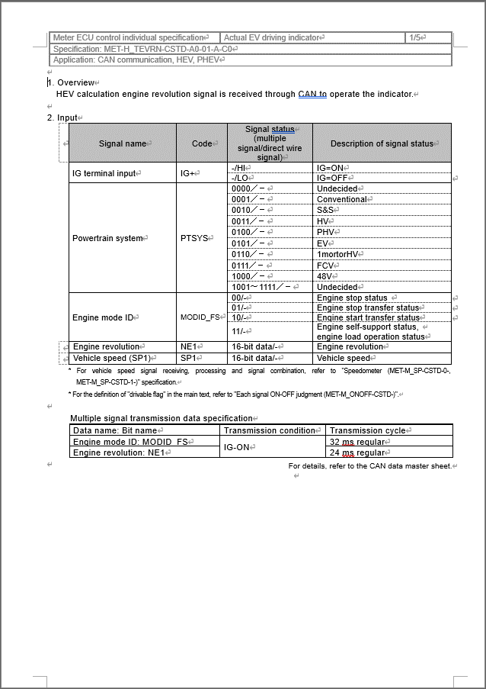

実EV走行インジケータ判定
Table Type | Matrix Search
 | 入力 |  |  |  |  |  |  |  |  |  |  |  |  |  | REQ | 振る舞い
種類 | Vehicle Operation Mode |  |  |  |  |  |  |  | 内部データ |  |  |  | CAN |  | ALERT_CH_H_TEVRN | TT | PD | BC | RW
有効電源状態 | - | - | - | - | - | - | - | - | - | - | - | - | IG | IG | ALERT_VOM_IGN_ON
端子名称/ メッセージラベル | VOM |  |  |  |  |  |  |  | 機能有無判定結果 (※3) | 車速レンジ (※1) | エンジン回転数レンジ状態 (※2) | エンジン回転数レンジ (※2) | EHV1S02/EHV1G02 | EHV1S02/EHV1G02
機能有無判定条件でパワトレ情報信号（PTSYS信号）を使用している。
19PFv3は19PF以降のため、MODID_FS信号を使用している。
MODID_FS のMessage Labelは２種あるため、コンパイルスイッチで切り替えるよう対応
優先順位：EHV1S02 > EHV1G02
信号名(データラベル) | RWT_EN | [reserved] | VCS_ON | IGN_ON | IGN_OFF_WT | IGN_OFF | BAT_WT | BAT_AO | TEVRN_EXIST | SPD_RNG | NE1_RNG_STS | NE1_RNG | EHV1S02_STS/ EHV1G02_STS | MODID_FS_SIG | 判定結果
取り得る値 | 0b/ 1b | - | 0b/ 1b | 0b/ 1b | 0b/ 1b | 0b/ 1b | 0b/ 1b | 0b/ 1b | 機能無し(0b)/ 機能有り(1b) | SPD_RNG_B(00b)/ SPD_RNG_A(01b)/ UNKNOWN(10b)/ 未定義(11b) | VALID(00b)/ UNKNOWN(01b)/ INVALID(10b) | NE1_RNG_LO(00b)/ NE1_RNG_HI(01b)/ NE1_RNG_OV(10b)/ NE1_RNG_UNK(11b) | 通常(00b)/ 未受信(01b)/ 通信途絶(10b)/ 未受信途絶(11b) | エンジン停止状態(00b)/ エンジン停止移行状態(01b)/ エンジン起動移行状態(10b)/ エンジン自立状態，エンジン負荷運転状態(11b) | UNKNOWN/ ON | 点灯/ -
IG-ON + 機能有り + 車速条件B + NE1<200rpm(VALID) | * | * | * | 1b | * | * | * | * | 1b | 00b | 00b | 00b | **b | **b | ON | 点灯
IG-ON + 機能有り + 車速条件B + 400rpm=NE1(VALID) | * | * | * | 1b | * | * | * | * | 1b | 00b | 00b | 01b | **b | **b | UNKNOWN | -
IG-ON + 機能有り + 車速条件B + 400rpm<NE1(VALID) | * | * | * | 1b | * | * | * | * | 1b | 00b | 00b | 10b | **b | **b | UNKNOWN | -
IG-ON + 機能有り + 車速条件B + NE1未定(VALID) | * | * | * | 1b | * | * | * | * | 1b | 00b | 00b | 11b | **b | **b | UNKNOWN | -
IG-ON + 機能有り + 車速条件B + NE1(UNKNOWN) | * | * | * | 1b | * | * | * | * | 1b | 00b | 01b | **b | **b | **b | UNKNOWN | -
IG-ON + 機能有り + 車速条件B + NE1(INVALID) | * | * | * | 1b | * | * | * | * | 1b | 00b | 10b | **b | **b | **b | UNKNOWN | -
IG-ON + 機能有り + 車速条件A + NE1(VALID) + エンジン停止状態/停止移行状態(通常) | * | * | * | 1b | * | * | * | * | 1b | 01b | 00b | **b | 00b | 0*b | ON | 点灯
IG-ON + 機能有り + 車速条件A + NE1<200rpm(VALID) + エンジン起動移行状態/自立状態，負荷運転状態(通常) | * | * | * | 1b | * | * | * | * | 1b | 01b | 00b | 00b | 00b | 1*b | ON | 点灯
IG-ON + 機能有り + 車速条件A + 400rpm=NE1(VALID) + エンジン起動移行状態/自立状態，負荷運転状態(通常) | * | * | * | 1b | * | * | * | * | 1b | 01b | 00b | 01b | 00b | 1*b | ON | 点灯
IG-ON + 機能有り + 車速条件A + 400rpm<NE1(VALID) + エンジン起動移行状態/自立状態，負荷運転状態(通常) | * | * | * | 1b | * | * | * | * | 1b | 01b | 00b | 10b | 00b | 1*b | UNKNOWN | -
IG-ON + 機能有り + 車速条件A + NE1未定(VALID) + エンジン起動移行状態/自立状態，負荷運転状態(通常) | * | * | * | 1b | * | * | * | * | 1b | 01b | 00b | 11b | 00b | 1*b | UNKNOWN | -
IG-ON + 機能有り + 車速条件A + HV_MODID：未受信 | * | * | * | 1b | * | * | * | * | 1b | 01b | **b | **b | 01b | **b | UNKNOWN | -
IG-ON + 機能有り + 車速条件A + NE1<200rpm(VALID) + HV_MODID：途絶/未受信途絶 | * | * | * | 1b | * | * | * | * | 1b | 01b | 00b | 00b | 1*b | **b | ON | 点灯
IG-ON + 機能有り + 車速条件A + 400rpm=NE1(VALID) + HV_MODID：途絶/未受信途絶 | * | * | * | 1b | * | * | * | * | 1b | 01b | 00b | 01b | 1*b | **b | ON | 点灯
IG-ON + 機能有り + 車速条件A + 400rpm<NE1(VALID) + HV_MODID：途絶/未受信途絶 | * | * | * | 1b | * | * | * | * | 1b | 01b | 00b | 10b | 1*b | **b | UNKNOWN | -
IG-ON + 機能有り + 車速条件A + NE1未定(VALID) + HV_MODID：途絶/未受信途絶 | * | * | * | 1b | * | * | * | * | 1b | 01b | 00b | 11b | 1*b | **b | UNKNOWN | -
IG-ON + 機能有り + 車速条件A + NE1(UNKNOWN) + 通常 + エンジン停止状態/停止移行状態 | * | * | * | 1b | * | * | * | * | 1b | 01b | 01b | **b | 00b | 0*b | ON | 点灯
IG-ON + 機能有り + 車速条件A + NE1(UNKNOWN) + 通常 + エンジン起動移行状態/自立状態，負荷運転状態 | * | * | * | 1b | * | * | * | * | 1b | 01b | 01b | **b | 00b | 1*b | UNKNOWN | -
IG-ON + 機能有り + 車速条件A + NE1(UNKNOWN) + 通信途絶/未受信途絶 | * | * | * | 1b | * | * | * | * | 1b | 01b | 01b | **b | 1*b | **b | UNKNOWN | -
IG-ON + 機能有り + 車速条件A + NE1(INVALID) + 通常 + エンジン停止状態/停止移行状態 | * | * | * | 1b | * | * | * | * | 1b | 01b | 10b | **b | 00b | 0*b | ON | 点灯
IG-ON + 機能有り + 車速条件A + NE1(INVALID) + 通常 + エンジン起動移行状態/自立状態，負荷運転状態(通常) | * | * | * | 1b | * | * | * | * | 1b | 01b | 10b | **b | 00b | 1*b | UNKNOWN | -
IG-ON + 機能有り + 車速条件A + NE1(INVALID) + 通信途絶 | * | * | * | 1b | * | * | * | * | 1b | 01b | 10b | **b | 10b | **b | UNKNOWN | -
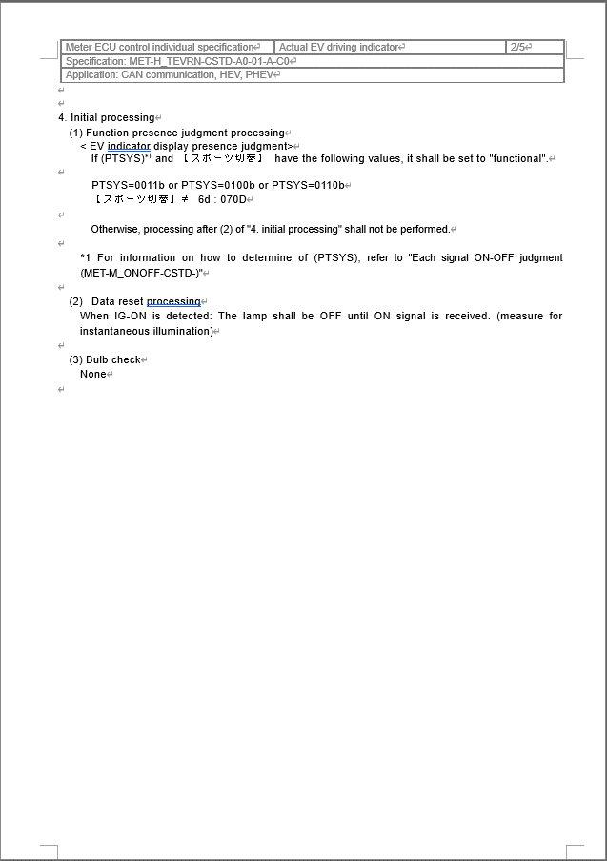
IG-ON + 機能有り + 車速条件A + NE1(INVALID) + 未受信通信途絶 | * | * | * | 1b | * | * | * | * | 1b | 01b | 10b | **b | 11b | **b | UNKNOWN | -
IG-ON + 機能有り + 車速レンジ（UNKNOWN） | * | * | * | 1b | * | * | * | * | 1b | 10b | **b | **b | **b | **b | UNKNOWN | -
IG-ON + 機能無し | * | * | * | 1b | * | * | * | * | 0b | **b | **b | **b | **b | **b | UNKNOWN | -
IG-OFF | * | * | * | 0b | * | * | * | * | *b | *b | **b | **b | **b | **b | UNKNOWN | -

詳細はシート「Reference3(PTSYS・Calib)」を参照
※1：シート「Reference2(SPD・NE1)」の「※1：車速レンジ判定」参照
※2：シート「Reference2(SPD・NE1)」の「※2：エンジン回転数レンジ判定」参照
※3：シート「Reference3(PTSYS・Calib)」の「※1：機能有無判定」参照

初期化は消灯

バルブチェック無し

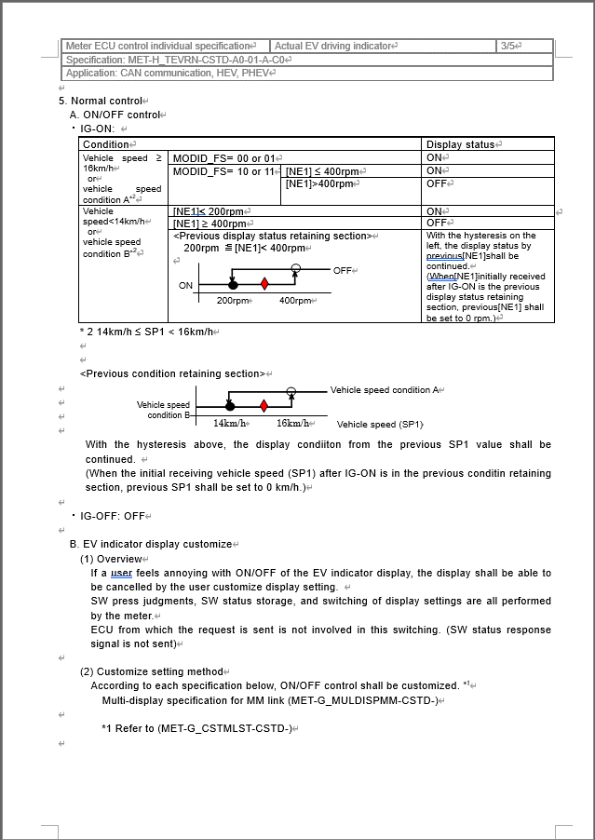

詳細はシート「Reference2(SPD・NE1)」を参照

Alert対象外

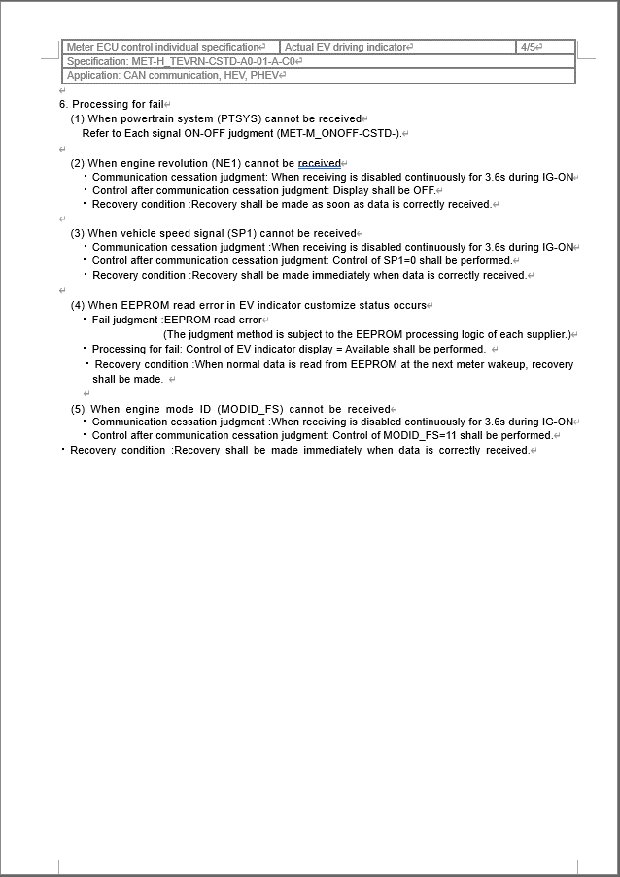

詳細はシート「Reference3(PTSYS・Calib)」を参照

詳細はシート「Reference2(SPD・NE1)」を参照

Reference2(SPD・NE1)
「u1_g_VehspdKmphInst」を使用して車速を取得し、車速に応じた入力データをロジックで以下の3パターンに決定するため、未定義(11b)は存在しない。判定テーブルにも含めない。
車速14㎞/h未満→00b
車速14㎞/h以上かつ、16㎞/h未満→01b
車速16㎞/h以上→10b

MET-H_TEVRN-CSTD-A0-01-A-C0.doc

初期値はUNKNOWNとする。
また、前回値は未定義となるケースは存在しない。
RAMデータが壊れた(化け)時のことを考慮し、未定義のパターンも真理値表に加える。
前回値が未定義の場合は、以下の要領で車速レンジを決定する。
車速情報戻り値→Valid時 車速レンジ→車速情報の値に基づき決定
車速情報戻り値→Unknown時 車速レンジ→UNKNOWN
車速情報戻り値→上記以外(途絶時) 車速レンジ→SPD_RNG_B
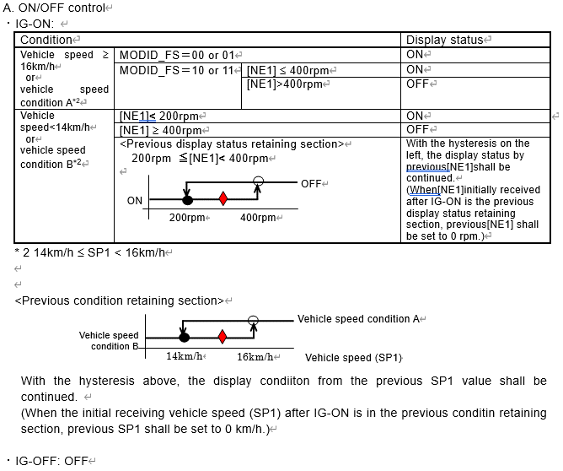
車速判定
MODID_FS = 00 or 01 の場合でも、NE1が途絶していたら消灯。
※ただし、NE1未受信の場合でも、 00 or 01 で点灯させる仕様。

※1：車速レンジ判定
Table Type
 |  |  |  | Judgment
種類 | 他ドメイン情報 |  | 内部データ | 内部データ
有効電源状態 | - | - |  | -
端子名称/ メッセージラベル | 車速情報 | 車速情報戻り値 | 車速レンジ前回値 | 車速レンジ
エンジン回転数判定
信号名(データラベル) | SPD | SPD_STS | SPD_RNG_LAST | SPD_RNG
取り得る値 | 車速 ＜14km/h(00b)/ 14km/h <= 車速 < 16kn/h(01b)/ 16km/h <= 車速(10b) | VALID(00b)/ UNKNOWN(01b)/ INVALID(10b)/ INVALID・UNKNOWN(11b) | SPD_RNG_B(00b)/ SPD_RNG_A(01b)/ UNKNOWN(10b) 未定義/UNDEFIN(11b) | SPD_RNG_A/ SPD_RNG_B/ UNKNOWN
14km/h未満 + 正常 + 前回値条件B | 00b | 00b | 00b | SPD_RNG_B
14km/h未満 + 正常 + 前回値条件A | 00b | 00b | 01b | SPD_RNG_B
14km/h未満 + 正常 + 前回値条件UNKNOWN | 00b | 00b | 10b | SPD_RNG_B
車速判定
14km/h未満 + 正常 + 前回値条件未定義 | 00b | 00b | 11b | SPD_RNG_B
「u1_g_VehspdKmphInst」の戻り値が、UNKNOWNの場合はUNKNOWN（未確定）を通知。
14km/h未満 + 未確定 + 前回値条件B | 00b | 01b | 00b | UNKNOWN
14km/h未満 + 未確定 + 前回値条件A | 00b | 01b | 01b | UNKNOWN
14km/h未満 + 未確定 + 前回値条件UNKNOWN | 00b | 01b | 10b | UNKNOWN
14km/h未満 + 未確定 + 前回値条件未確定 | 00b | 01b | 11b | UNKNOWN
14km/h未満 + 通信途絶 + 前回値条件B | 00b | 1*b | 00b | SPD_RNG_B
14km/h未満 + 通信途絶 + 前回値条件A | 00b | 1*b | 01b | SPD_RNG_B
14km/h未満 + 通信途絶 + 前回値条件UNKNOWN | 00b | 1*b | 10b | SPD_RNG_B
14km/h未満 + 通信途絶 + 前回値条件未確定 | 00b | 1*b | 11b | SPD_RNG_B
車速条件前回保持 + 正常 + 前回値条件B | 01b | 00b | 00b | SPD_RNG_B
車速条件前回保持 + 正常 + 前回値条件A | 01b | 00b | 01b | SPD_RNG_A
車速条件前回保持 + 正常 + 前回値条件UNKNOWN | 01b | 00b | 10b | SPD_RNG_B
車速条件前回保持 + 正常 + 前回値条件未確定 | 01b | 00b | 11b | SPD_RNG_B
車速条件前回保持 + 未確定 + 前回値条件B | 01b | 01b | 00b | UNKNOWN
車速条件前回保持 + 未確定 + 前回値条件A | 01b | 01b | 01b | UNKNOWN
車速条件前回保持 + 未確定 + 前回値条件UNKNOWN | 01b | 01b | 10b | UNKNOWN
車速条件前回保持 + 未確定 + 前回値条件未確定 | 01b | 01b | 11b | UNKNOWN
車速条件前回保持 + 通信途絶 + 前回値条件B | 01b | 1*b | 00b | SPD_RNG_B
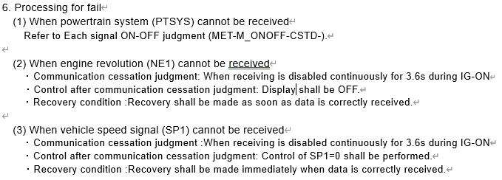
車速条件前回保持 + 通信途絶 + 前回値条件A | 01b | 1*b | 01b | SPD_RNG_B
正常以外は非表示とする
非表示条件は車速レンジで異なるため、状態としては「UNK(未確定)」とする
車速条件前回保持 + 通信途絶 + 前回値条件UNKNOWN | 01b | 1*b | 10b | SPD_RNG_B
車速条件前回保持 + 通信途絶 + 前回値条件未確定 | 01b | 1*b | 11b | SPD_RNG_B
16km/h以上 + 正常 + 前回値条件B | 10b | 00b | 00b | SPD_RNG_A
16km/h以上 + 正常 + 前回値条件A | 10b | 00b | 01b | SPD_RNG_A
16km/h以上 + 正常 + 前回値条件UNKNOWN | 10b | 00b | 10b | SPD_RNG_A
16km/h以上 + 正常 + 前回値条件未確定 | 10b | 00b | 11b | SPD_RNG_A
16km/h以上 + 未確定 + 前回値条件B | 10b | 01b | 00b | UNKNOWN
16km/h以上 + 未確定 + 前回値条件A | 10b | 01b | 01b | UNKNOWN
正常以外は車速=0km/hとして扱う
16km/h以上 + 未確定 + 前回値条件UNKNOWN | 10b | 01b | 10b | UNKNOWN
16km/h以上 + 未確定 + 前回値条件未確定 | 10b | 01b | 11b | UNKNOWN
16km/h以上 + 通信途絶 + 前回値条件B | 10b | 1*b | 00b | SPD_RNG_B
16km/h以上 + 通信途絶 + 前回値条件A | 10b | 1*b | 01b | SPD_RNG_B
16km/h以上 + 通信途絶 + 前回値条件UNKNOWN | 10b | 1*b | 10b | SPD_RNG_B
16km/h以上 + 通信途絶 + 前回値条件未確定 | 10b | 1*b | 11b | SPD_RNG_B

11b：InvalidとUnknownのbitパターンが共に成立した場合

※2：エンジン回転数レンジ判定
Table Type
 |  |  |  | Judgment
種類 | 他ドメイン情報 |  | 内部データ | 内部データ
有効電源状態 | - | - |  | - | -
端子名称/ メッセージラベル | エンジン回転数情報戻り値 | エンジン回転数情報 | エンジン回転数レンジ前回値 | エンジン回転数レンジ | エンジン回転数レンジ状態
信号名(データラベル) | NE1_STS | NE1 | NE1_RNG_LAST | NE1_RNG | NE1_RNG_STS
前回値がOVの場合はHIとする
取り得る値 | Valid(00b)/ Unknown(01b)/ Invalid(10b)/ Unknown & Invalid(11b) | NE1 < 200rpm(00b)/ 200rpm <= NE1 < 400rpm(01b)/ NE1 = 400rpm(10b)/ 400rpm < NE1(11b)/ | NE1_RNG_LO(00b)/ NE1_RNG_HI(01b)/ NE1_RNG_OV(10b)/ NE1_RNG_UNK(11b) | NE1_RNG_LO/ NE1_RNG_HI/ NE1_RNG_OV/ NE1_RNG_UNK | VALID/ UNKNOWN/ INVALID
Valid + 200rpm未満 | 00b | 00b | **b | NE1_RNG_LO | VALID
Valid + エンジン回転数条件前回保持 + 前回条件LO | 00b | 01b | 00b | NE1_RNG_LO | VALID
Valid + エンジン回転数条件前回保持 + 前回条件HI | 00b | 01b | 01b | NE1_RNG_HI | VALID
Valid + エンジン回転数条件前回保持 + 前回条件OV | 00b | 01b | 10b | NE1_RNG_HI | VALID
前回値がUNK(未確定)の場合はLOとする
Valid + エンジン回転数条件前回保持 + 前回条件UNK | 00b | 01b | 11b | NE1_RNG_LO | VALID
Valid + 400rpm | 00b | 10b | **b | NE1_RNG_HI | VALID
Valid + 400rpmより大きい | 00b | 11b | **b | NE1_RNG_OV | VALID
Unknown | 01b | **b | **b | NE1_RNG_UNK | UNKNOWN
Invalid | 1*b | **b | **b | NE1_RNG_UNK | INVALID
「u1_g_EngspdRpmInst」の戻り値が、Validの場合のみ正常として扱う
「u1_g_EngspdRpmInst」を使用してエンジン回転数を取得する

11b：InvalidとUnknownのbitパターンが共に成立した場合

Reference3(PTSYS・Calib)
■u4_s_AlertH_tevrnSrcchk関数のフローチャート

変更前
START
COMドメインからフレーム状態を取得する
u1_g_oXCANRxStat()
COMドメインからMODID_FS入力信号を取得する
Com_ReceiveSignal()
戻り値にフレーム状態をビット2~3でマージする
戻り値に入力信号値をビット0~1でマージする
Vehspdドメインから車速値を取得する
u1_s_AlertH_tevrnSpdrng()
戻り値に車速レンジをビット8~9でマージする
COMドメインからエンジン回転数レンジを取得する
u1_s_AlertH_tevrnRpmrng()
戻り値にエンジン回転数レンジをビット4~5でマージする
戻り値にエンジン回転数レンジ状態をビット6~7でマージする
END
変更後
START
COMドメインからフレーム状態を取得する
u1_g_oXCANRxStat()
COMドメインからMODID_FS入力信号を取得する
Com_ReceiveSignal()
戻り値にフレーム状態をビット2~3でマージする
戻り値に入力信号値をビット0~1でマージする
Vehspdドメインから車速値を取得する
u1_s_AlertH_tevrnSpdrng()
戻り値に車速レンジをビット8~9でマージする
COMドメインからエンジン回転数レンジを取得する
u1_s_AlertH_tevrnRpmrng()
戻り値にエンジン回転数レンジをビット4~5でマージする
戻り値にエンジン回転数レンジ状態をビット6~7でマージする
END
VardefとCalibrationのドメインから機能有無判定結果を取得する
u1_g_AlertCfgH_tevrnIsEnable()
TTの機能有無判定処理をコールする。
機能有無判定結果 = 機能あり
YES
NO

・u1_g_VardefPtsRx()にてPTSYSを取得し、入力とする
・未受信はHV(0011b)として扱う（MET-M_ONOFF参照）
・範囲外値は未定義(1111b)として扱う

MET-H_TEVRN-CSTD-A0-01-A-C0.doc

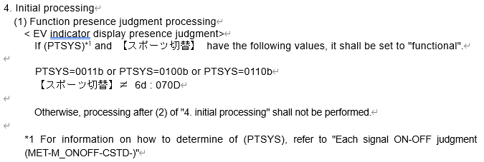
※1：機能有無判定
Table Type
 |  |  |  | Judgment
種類 | 他ドメイン情報 |  | 内部データ | 内部データ
有効電源状態 | - | - |  | -
パワトレ情報とスポーツ切替によって、機能有無判定を実施する。
端子名称/ メッセージラベル | パワトレ情報 | スポーツ切替 | 機能有無判定結果 | 機能有無判定結果
信号名(データラベル) | PTSYS | MCUID0025 | TEVRN_EXIST | TEVRN_EXIST
取り得る値 | コンベ(00001b)/ S&S(00010b)/ HV(00011b)/ PHV(00100b)/ EV(00101b)/ 1モータHV(00110b)/ FCV(00111b)/ 未受信(11111b)/ 未定義(上記以外) | 対象外(0d)/ GR-S(1d)/ GR(2d)/ GRMN(3d)/ F SPORT(4d)/ F(5d)/ 070D(6d)/ 未定義(上記以外) | 機能無し(0b)/ 機能有り(1b) | 機能無し(0b)/ 機能有り(1b)
未定義 + * | 00000b | *d | 0b | 機能無し
コンベ + * | 00001b | *d | 0b | 機能無し
S&S + * | 00010b | *d | 0b | 機能無し
HV + 対象外 | 00011b | 0d | 1b | 機能有り
HV + GR-S | 00011b | 1d | 1b | 機能有り
HV + GR | 00011b | 2d | 1b | 機能有り
HV + GRMN | 00011b | 3d | 1b | 機能有り
HV + F SPORT | 00011b | 4d | 1b | 機能有り
HV + F | 00011b | 5d | 1b | 機能有り
MET-M_ONOFF-CSTD-A0-05-A-C1.docx
HV + 070D | 00011b | 6d | 0b | 機能無し
PHV + 対象外 | 00100b | 0d | 1b | 機能有り
PHV + GR-S | 00100b | 1d | 1b | 機能有り
PHV + GR | 00100b | 2d | 1b | 機能有り
PHV + GRMN | 00100b | 3d | 1b | 機能有り
PHV + F SPORT | 00100b | 4d | 1b | 機能有り
通信途絶は前回値保持
PHV + F | 00100b | 5d | 1b | 機能有り
PHV + 070D | 00100b | 6d | 0b | 機能無し
EV + * | 00101b | *d | 0b | 機能無し
1モータHV + 対象外 | 00110b | 0d | 1b | 機能有り
1モータHV + GR-S | 00110b | 1d | 1b | 機能有り
1モータHV + GR | 00110b | 2d | 1b | 機能有り
1モータHV + GRMN | 00110b | 3d | 1b | 機能有り
1モータHV + F SPORT | 00110b | 4d | 1b | 機能有り
1モータHV + F | 00110b | 5d | 1b | 機能有り
1モータHV + 070D | 00110b | 6d | 0b | 機能無し
FCV + * | 00111b | *d | 0b | 機能無し
未受信 + * | 11111b | *d | 0b | 機能無し
上記以外 + * | 01000b~11110b | *d | 0b | 機能無し

PTSYSの受信値が0x20以上のケースでは、受信値を未定義(0x0F)にセットする

